LBT
 | REPORTE FOTOGRÁFICO - Sistema de Energia LBT
Nombre de la Estacion: | CANDELARIA
Nombre de Localidad: | CHANCAY
Fecha: | 13/06/2026 - 13/06/2026
Direccion: | CENTRO POBLADO CANDELARIA
ID site: | LI5120
CRQ: | CRQ000000081346
Sticker Año mantenimiento |  |  | Letrero de Localidad beneficiaria o GPS
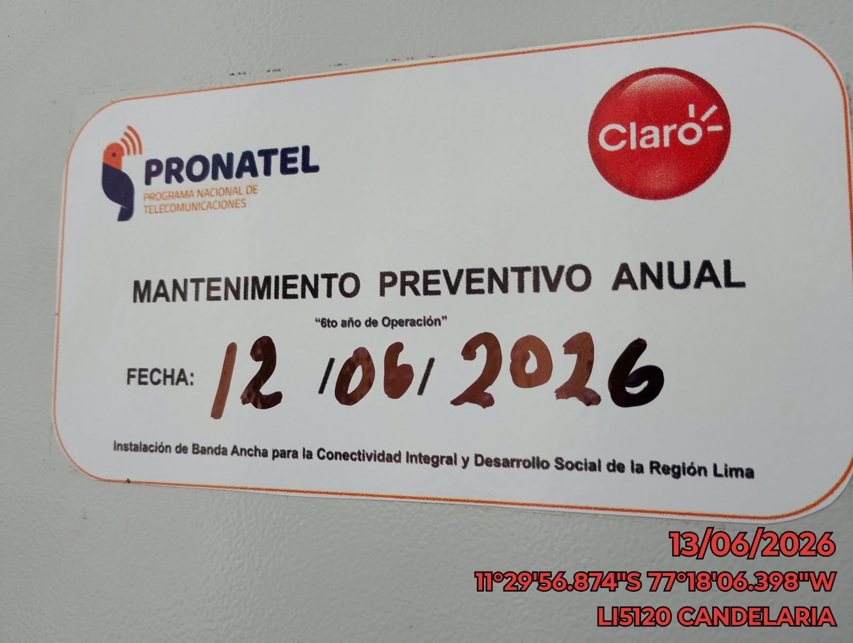 |  |  | 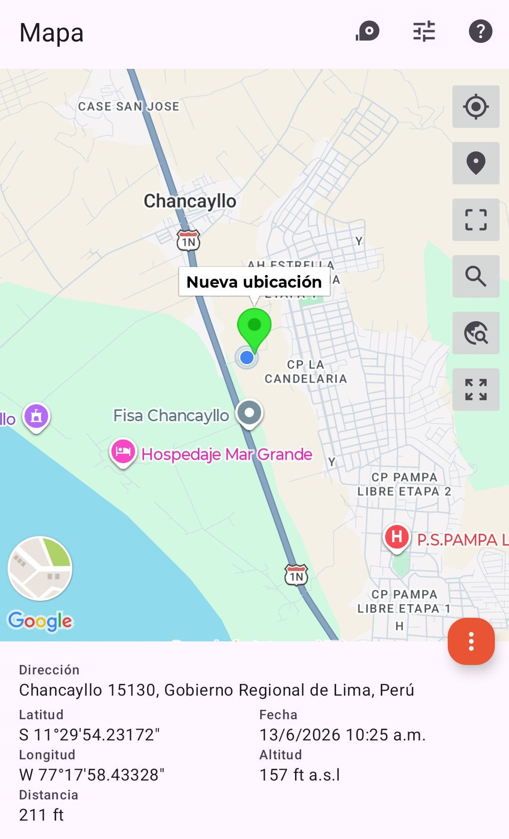

LIMPIEZA Y AJUSTE DEL TRANSFORMADOR (E/R): (DE CORRESPONDER)
ANTES |  | DURANTE |  | DESPUES


LIMPIEZA Y MEDICION DE AISLAMIENTO DE CONDUCTOR
ANTES |  | DURANTE |  | DESPUES
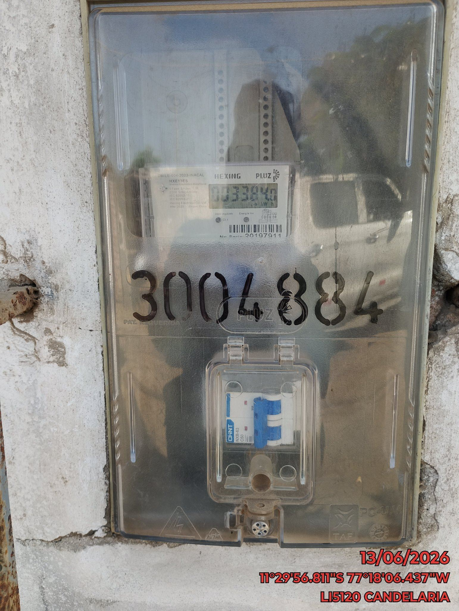 |  | 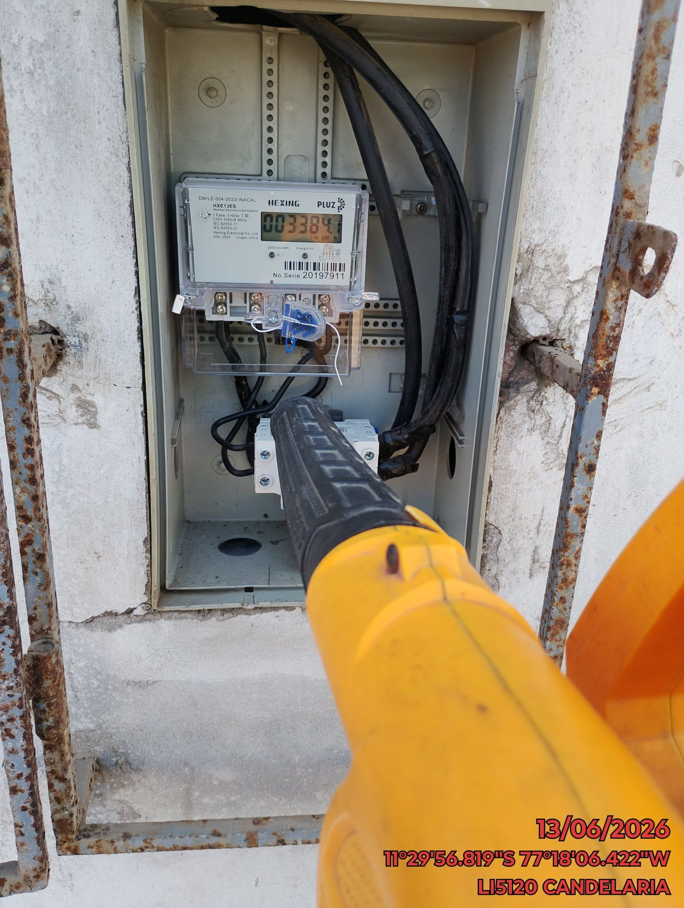 |  | 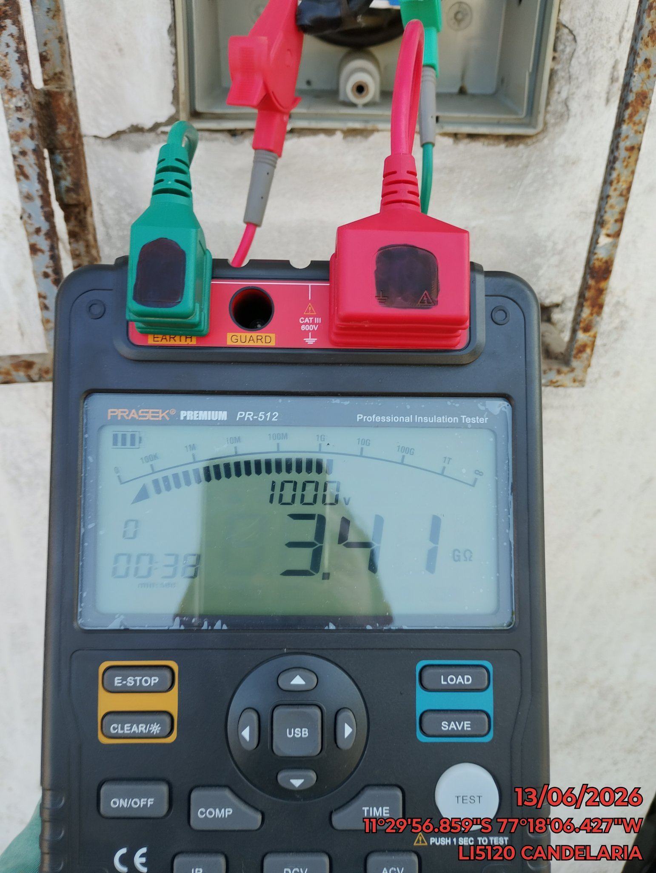

MEDICION Y MANTENIMIENTO DE SPAT EN TRANSFORMADOR (E/R): (DE CORRESPONDER)
ANTES |  | DURANTE |  | DESPUES

